1. OSNOVNI PODACI
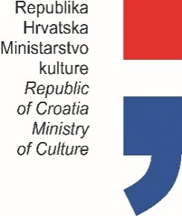

PLAN PROGRAMSKIH AKTIVNOSTI USTANOVA
U NADLEŽNOSTI MINISTARSTVA KULTURE
ZA 2025. GODINU

Privremeno izvješće (označiti s X) |  |  |  | x
Konačno izvješće (označiti s X)

OIB USTANOVE: |  |  | 05703458858

USTANOVA: |  |  | MUZEJ VUČEDOLSKE KULTURE
ADRESA: |  |  | ARHEOLOŠKI LOKALITET VUČEDOL
POŠTANSKI BROJ: |  |  | 32000 VUKOVAR
MATIČNI BROJ: |  |  | 4016408
 |  | RKP: | 47908
 |  | PRORAČUNSKA AKTIVNOST: | A780001

PODACI O RAVNATELJU USTANOVE

 | ime i prezime: | Mirela Hutinec
 | telefon / mobitel: | 099 281 8434 / 032 373 931
 | e-mail: | mirela.hutinec@vucedol.hr

 |  |  |  |  | Potpis ravnatelja ustanove

